Sheet1
[제작] 더에스에스에이 아기판다 팡돌이 카드포켓 투명젤리 케이스
STI : 02 6673 4900 , Fax : 02 6406 6543
배송주소:
제품명 | [제작] 더에스에스에이 아기판다 팡돌이 카드포켓 투명젤리 케이스
이미지 | 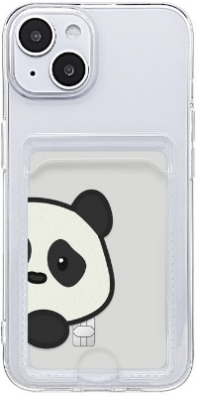 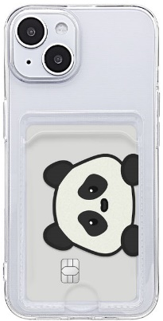 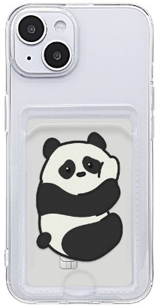 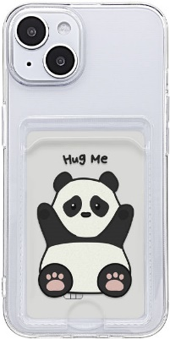 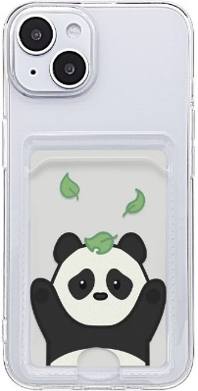 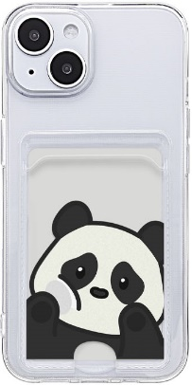 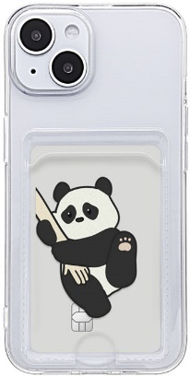 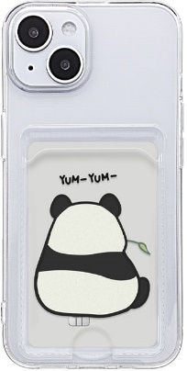 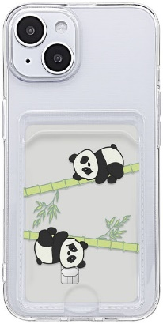
기종/디자인 | 팡돌이 모해 | 팡돌이 빼꼼 | 팡돌이 빈둥빈둥 | 팡돌이 안아죠 | 팡돌이 까꿍 | 팡돌이 꺼내줘 | 팡돌이 데려가 | 팡돌이 얌얌 | 팡돌이 데롱데롱
아이폰7/8/SE2/SE3
아이폰X/XS
아이폰XS MAX
아이폰XR
아이폰11
아이폰11 PRO
아이폰11 PRO MAX
아이폰12 mini
아이폰12
아이폰12 PRO
아이폰12 PRO MAX
아이폰13 mini
아이폰13
아이폰13 PRO
아이폰13 PRO MAX
아이폰14
아이폰14 PLUS
아이폰14 PRO
아이폰14 PRO MAX
아이폰15
아이폰15 PLUS
아이폰15 PRO
아이폰15 PRO MAX
갤럭시S10 5G(G977)
갤럭시S20(G981)
갤럭시S20플러스(G986)
갤럭시S20울트라(G988)
갤럭시S21 FE(G990)
갤럭시S21(G991)
갤럭시S21플러스(G996)
갤럭시S21울트라(G998)
갤럭시S22(S901)
갤럭시S22플러스(S906)
갤럭시S22울트라(S908)
갤럭시S23(S911)
갤럭시S23플러스(S916)
갤럭시S23울트라(S918)
갤럭시노트10(N971)
갤럭시노트10플러스(N976)
갤럭시노트20(N981)
갤럭시노트20울트라(N986)
갤럭시A12(A125)
갤럭시A31(A315)
갤럭시A51(A516)
갤럭시A71(A716)
갤럭시A22(A226)/갤럭시와이드5(E426)
갤럭시A32 LTE(A325)
갤럭시A42(A426)
갤럭시A52(A526/A528)
갤럭시A82(A826)

